Sheet1
合理化建议表
班组 | 甲班 | 建议人 | 韩景伟 | 日期 | 5.16 | 分管主任 | 高安洋
建议 | r5回转海侧通往变压器室扶梯护栏与平台护栏间隙较大，建议增加防护铁链
建议内容 | 护栏与护栏间的间隙较大，大概宽度有20-30CM，人员存在跌落、掉落风险，所以建议加装护栏铁链，防止人员因失足跌落
附图 | 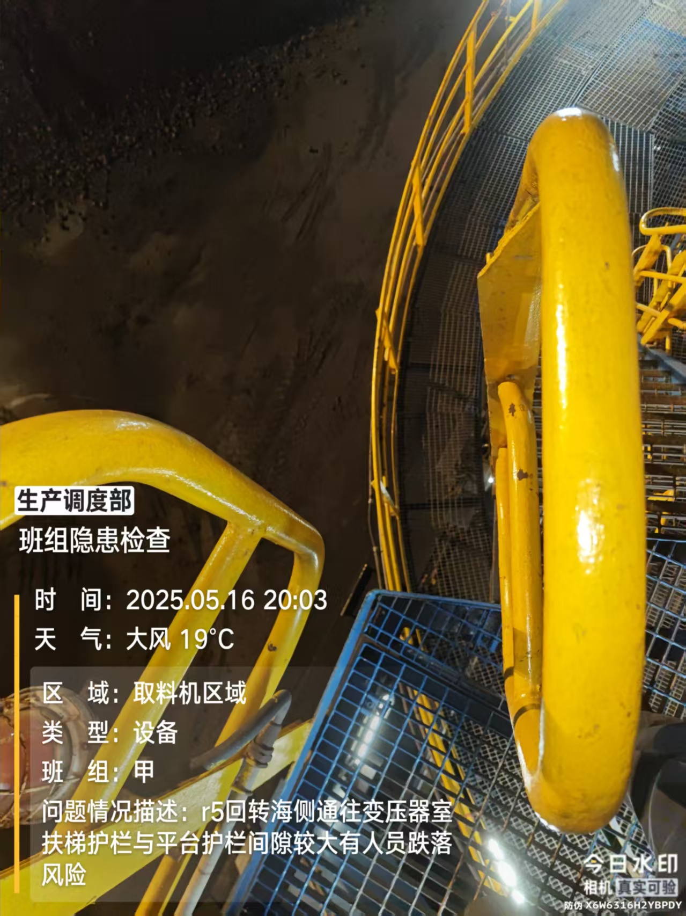 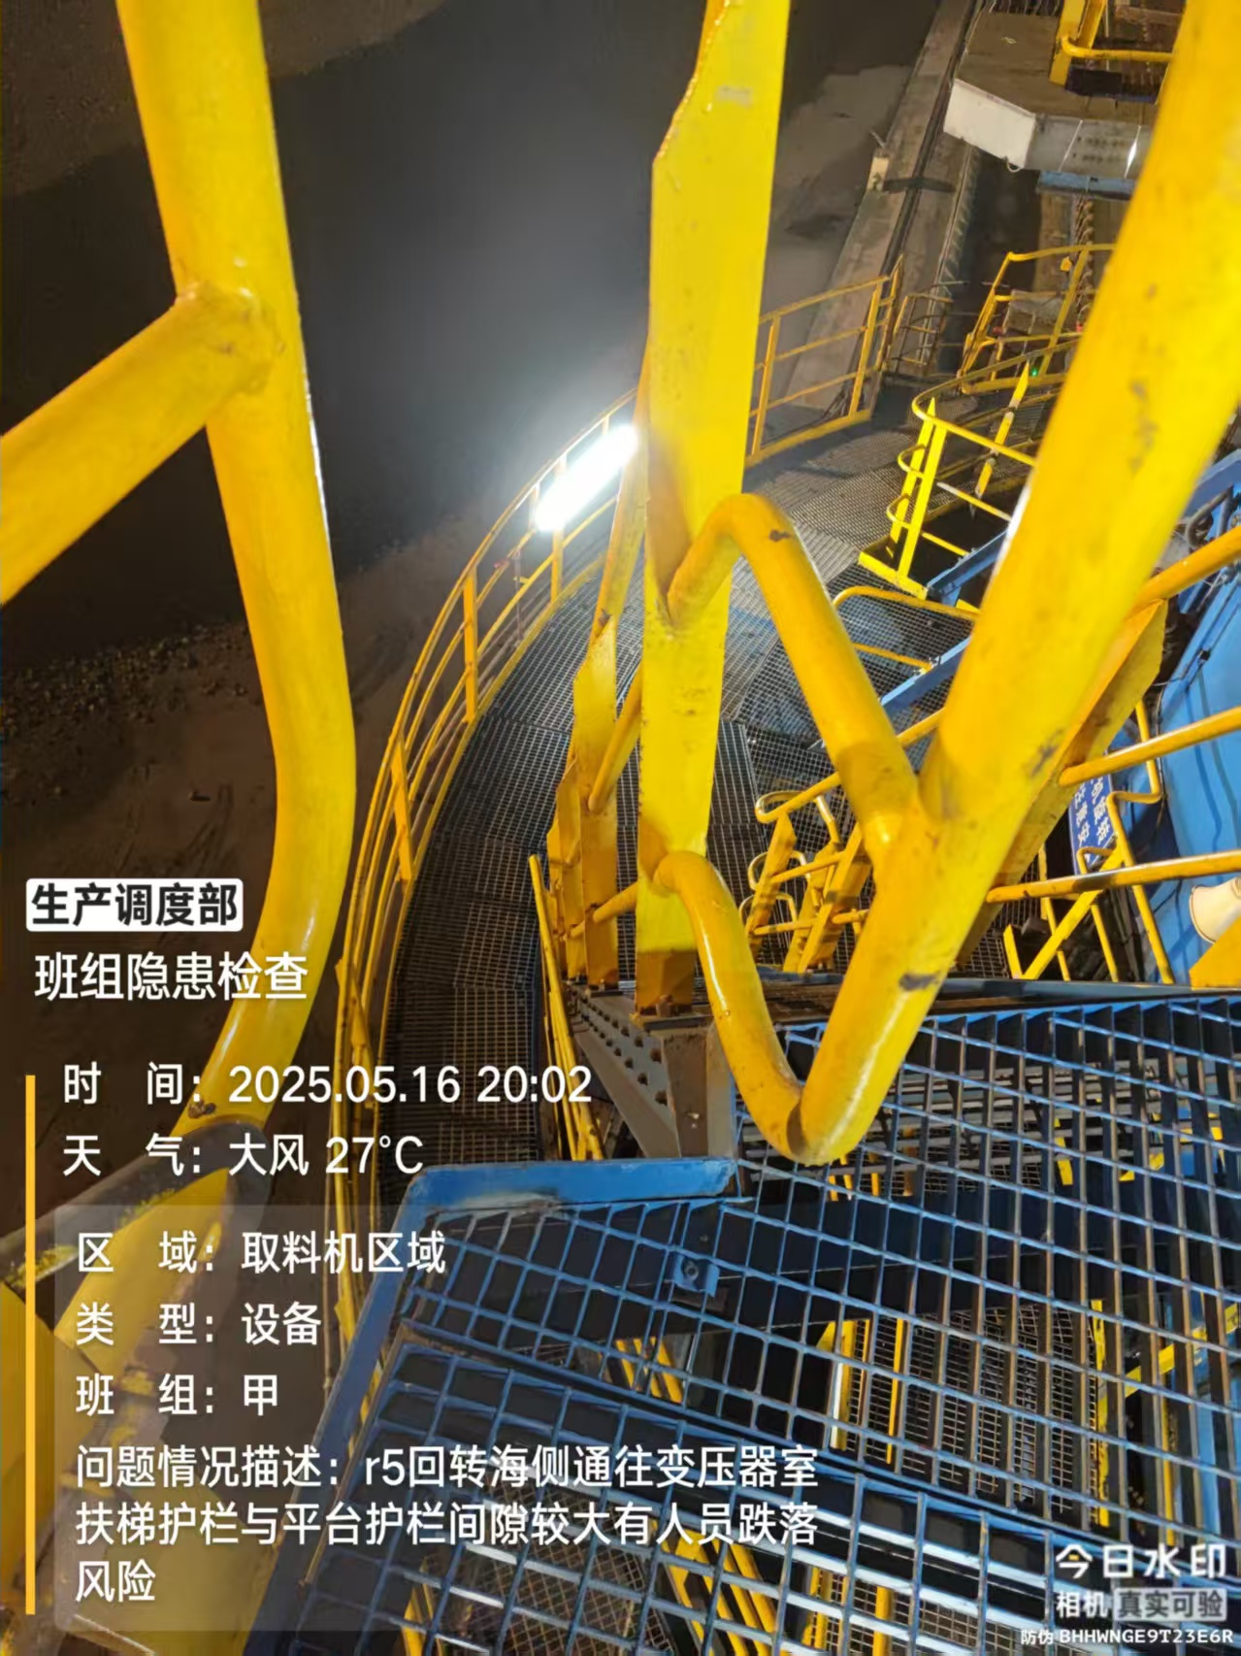 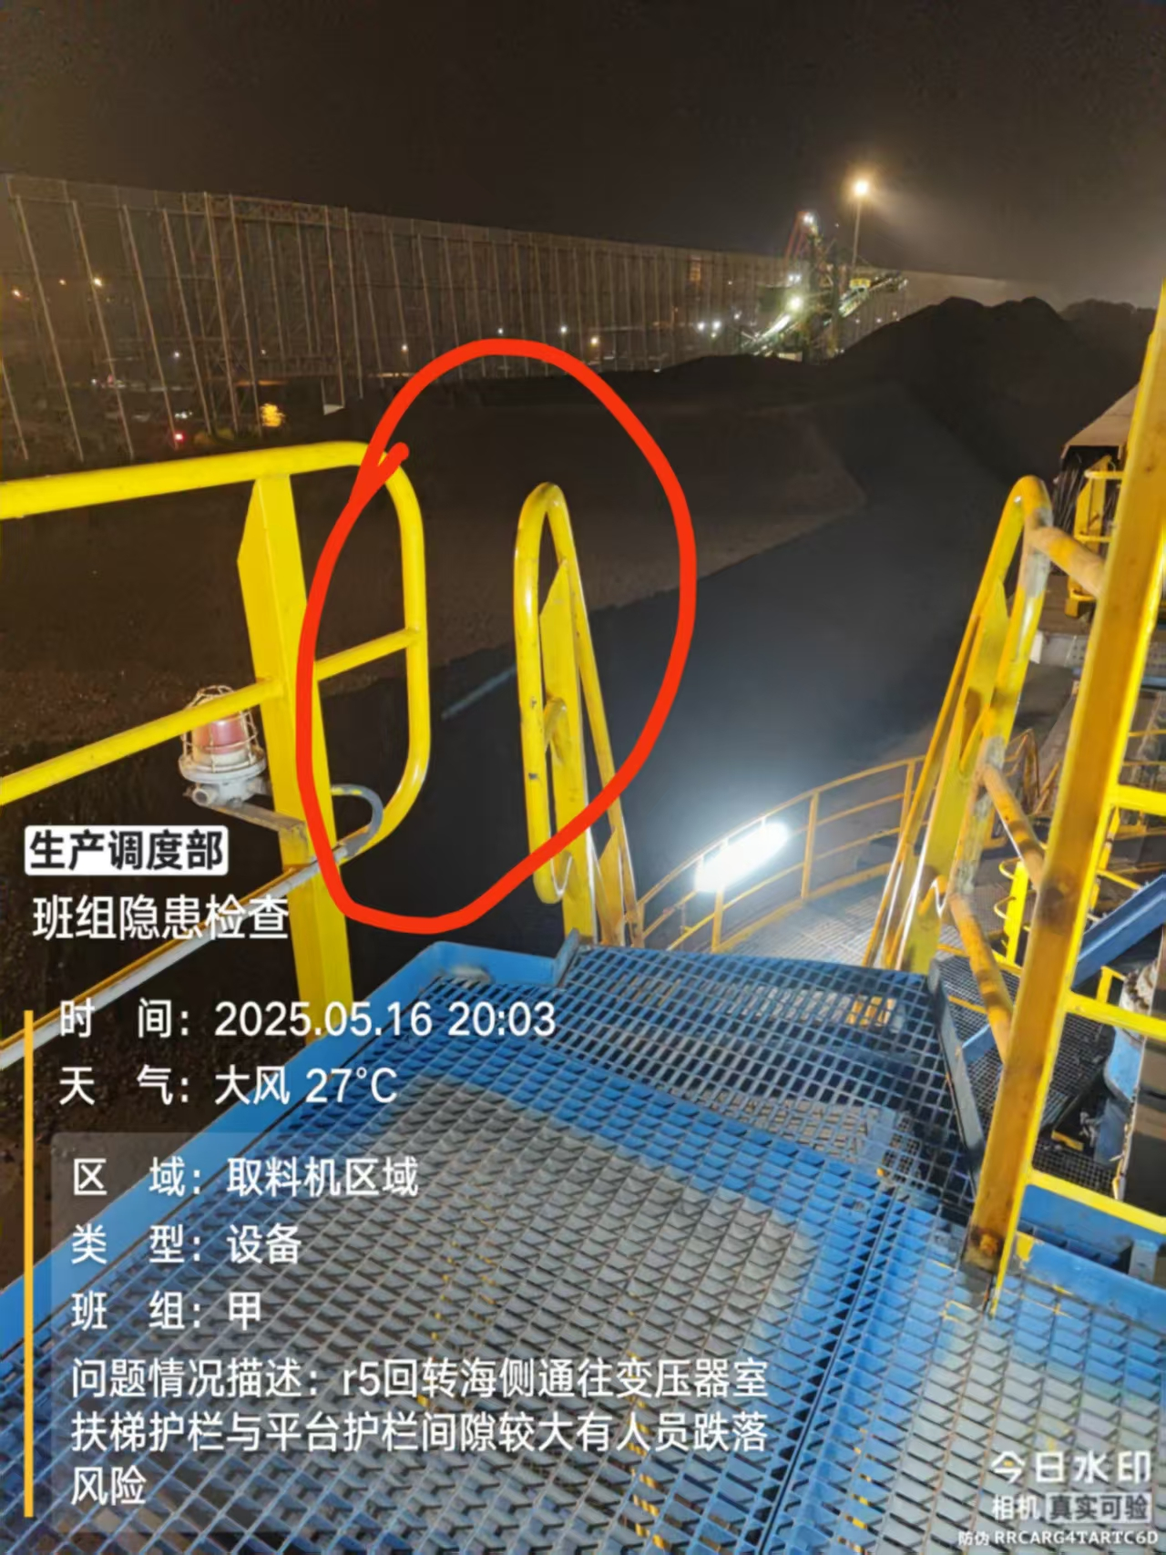
建议目的 | 保证人身安全
相关科室负责人
是否采纳及完成日期
注：各分管主任对班组人员上报的合理化建议进行一审并进行签字确认。 如涉及界面及现场设备改造，附照片说明位置。

